Sheet1
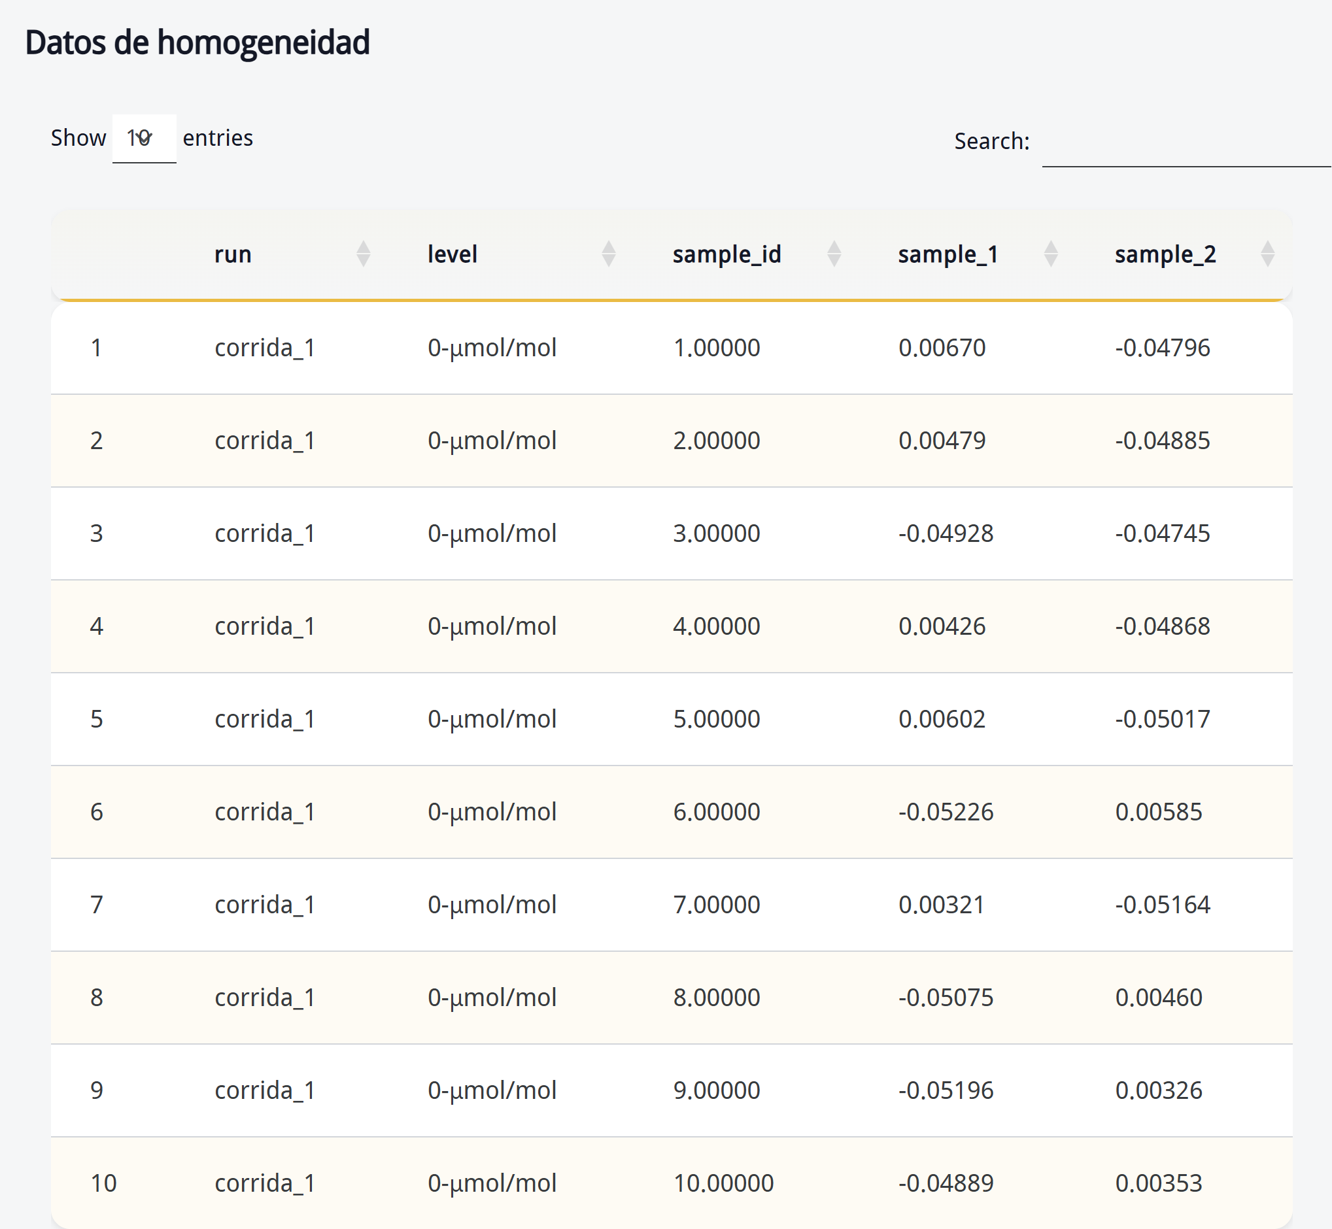
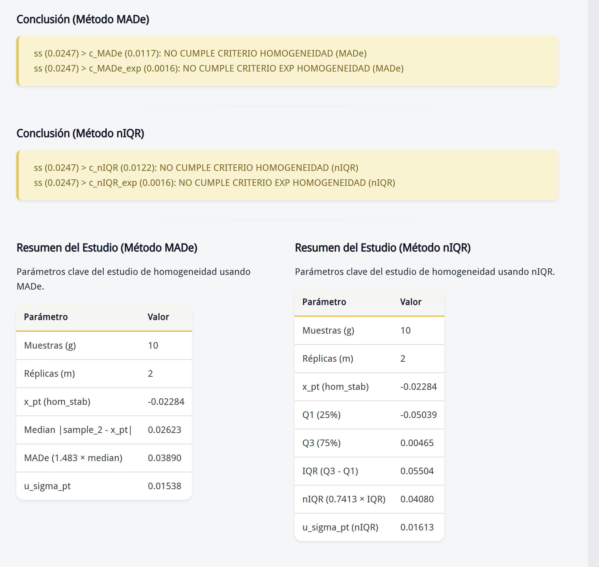
 |  |  |  |  |  |  |  | pollutant,run,level,replicate,sample_id,value
 |  |  |  |  |  |  |  | co,corrida_1,0-��mol/mol,1,1,0.00670212766
Verificacion de homogenidad |  |  |  |  |  |  |  | co,corrida_1,0-��mol/mol,1,2,0.004787234043
Registrar los resultados en las columnas B y D |  |  |  |  |  |  |  | co,corrida_1,0-��mol/mol,1,3,-0.04928301887
Número de la muestra t | Porción de ensayo 1 | Porción de ensayo 2 | Promedio de la muestra xt | Rango de porción entre ensayos wt |  |  |  | co,corrida_1,0-��mol/mol,1,4,0.004255319149
 | 0.00670212766 | -0.04796226415 | -0.020630068245 | 0.1 |  |  |  | co,corrida_1,0-��mol/mol,1,5,0.006021276596
 | 0.004787234043 | -0.0488490566 | -0.022030911279 | 0.1 |  |  |  | co,corrida_1,0-��mol/mol,1,6,-0.05226415094
 | -0.04928301887 | -0.04745283019 | -0.04836792453 | 0.0 |  |  |  | co,corrida_1,0-��mol/mol,1,7,0.003212765957
 | 0.004255319149 | 0.04867924528 | 0.026467282214 | 0.0 |  |  |  | co,corrida_1,0-��mol/mol,1,8,-0.05075471698
 | 0.006021276596 | -0.05016981132 | -0.022074267362 | 0.1 |  |  |  | co,corrida_1,0-��mol/mol,1,9,-0.05196226415
 | -0.05226415094 | 0.00585106383 | -0.023206543555 | 0.1 |  |  |  | co,corrida_1,0-��mol/mol,1,10,-0.04888679245
 | 0.003212765957 | -0.05164150943 | -0.024214371737 | 0.1 |  |  |  | co,corrida_1,0-��mol/mol,2,1,-0.04796226415
 | -0.05075471698 | 0.004595744681 | -0.02307948615 | 0.1 |  |  |  | co,corrida_1,0-��mol/mol,2,2,-0.0488490566
 | -0.05196226415 | 0.003255319149 | -0.024353472501 | 0.1 |  |  |  | co,corrida_1,0-��mol/mol,2,3,-0.04745283019
 | -0.04888679245 | 0.003531914894 | -0.022677438778 | 0.1 |  |  |  | co,corrida_1,0-��mol/mol,2,4,-0.04867924528
 |  |  |  |  |  |  |  | co,corrida_1,0-��mol/mol,2,5,-0.05016981132
 |  |  |  |  |  |  |  | co,corrida_1,0-��mol/mol,2,6,0.00585106383
 |  |  |  |  |  |  |  | co,corrida_1,0-��mol/mol,2,7,-0.05164150943
 |  |  |  |  |  |  |  | co,corrida_1,0-��mol/mol,2,8,0.004595744681
Promedio general |  |  |  |  | -0.020 |  |  | co,corrida_1,0-��mol/mol,2,9,0.003255319149
Desviacion estandar de los promedios de las muestras (sx) |  |  |  |  | 0.018 |  |  | co,corrida_1,0-��mol/mol,2,10,0.003531914894
Desviacion estandar intra - muestras (sw) |  |  |  |  | 0.036 |  |  | co,corrida_2,2-��mol/mol,1,1,2.011535354
Desviacion estandar entre las muestras (Ss) |  |  |  |  | #NUM!
ᵟpt |  |  |  |  | 0.006

VERIFICACIÓN DE LA ESTABILIDAD

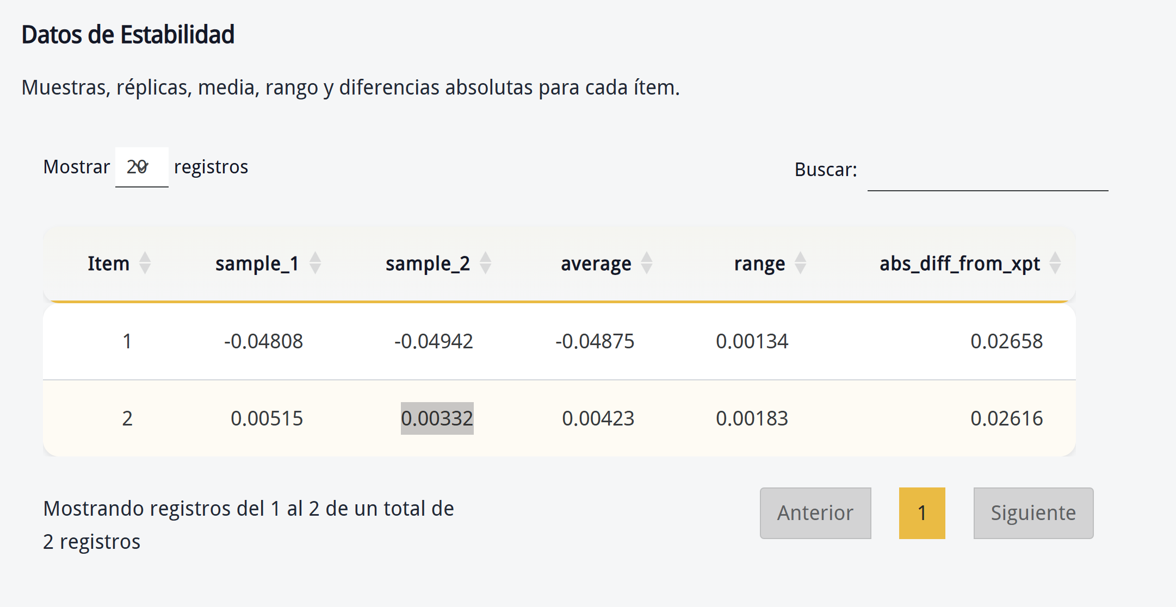
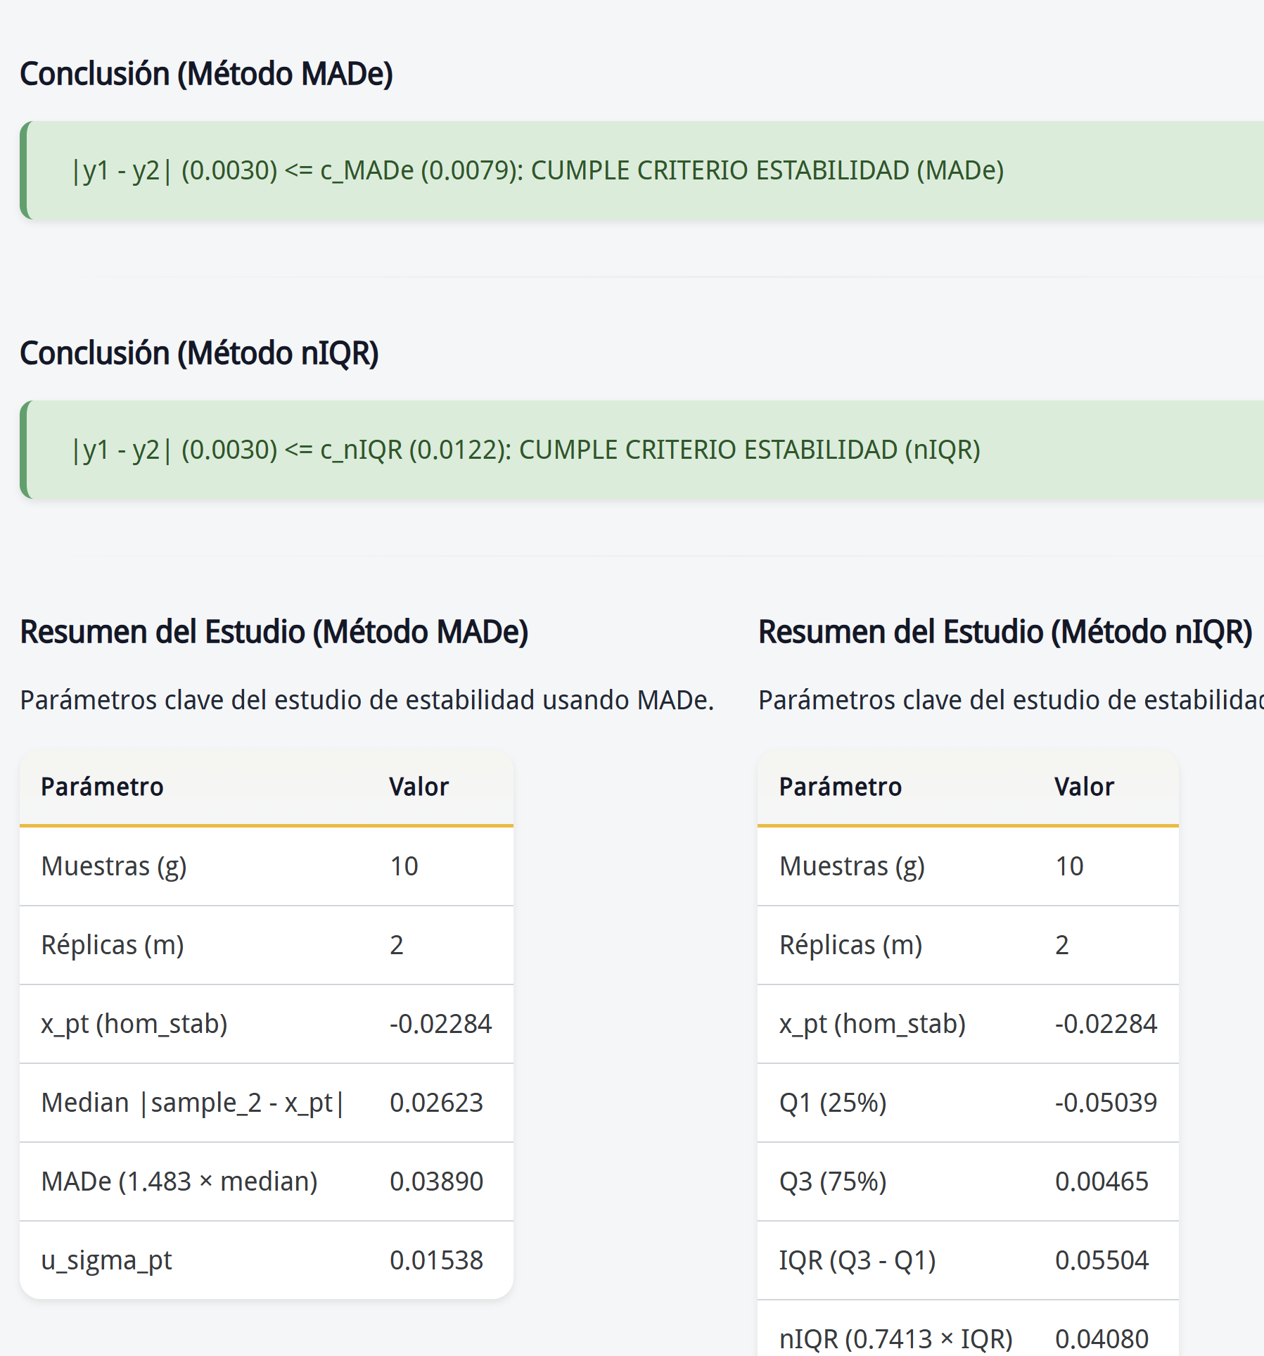
Registrar los resultados en las columnas B y D |  |  |  |  |  |  |  |  | pollutant,run,level,replicate,sample_id,value
x,.,− y.,. ≤0,3σ |  |  |  |  |  |  |  |  | co,corrida_1,0-��mol/mol,1,1,-0.0480754717
 |  |  |  |  |  |  |  |  | co,corrida_1,0-��mol/mol,1,2,0.00514893617
 |  |  |  |  |  |  |  |  | co,corrida_1,0-��mol/mol,2,1,-0.04941509434
Número de la muestra t | Replica 1 | Replica 2 | Promedio de la muestra xt | Rango de porción entre ensayos wt |  |  |  |  | co,corrida_1,0-��mol/mol,2,2,0.003319148936
 | -0.04808 | -0.04942 | -0.04875 | 0.0013
 | 0.00515 | 0.00332 | 0.0042 | 0.0018

$$\left|{\overline{y}}_{1}−{\overline{y}}_{2}\right|≤0,3σ_{pt }$$
Promedio general |  |  |  | -0.02146
Diferencia de media de homogeneidad |  |  |  | 0.00105
Se comprueba el valor: |  |  |  | 0.00579

B.3 FÓRMULA PARA LA VERIFICACIÓN DE LA HOMOGENEIDAD
Verificacion de homogenidad

Número de la muestra t | Replica 1 | Replica 2 | Promedio de la muestra xt | Rango de porción entre ensayos wt
3 | 0.00670212766 | -0.04796226415 | -0.021 | 0.0547
111 | 0.004787234043 | -0.0488490566 | -0.022030911279 | 0.0536
201 | -0.04928301887 | -0.04745283019 | -0.04836792453 | 0.0018
330 | 0.004255319149 | 0.04867924528 | 0.026467282214 | 0.0444
405 | 0.006021276596 | -0.05016981132 | -0.022074267362 | 0.0562
481 | -0.05226415094 | 0.00585106383 | -0.023206543555 | 0.0581
599 | 0.003212765957 | -0.05164150943 | -0.024 | 0.0549
704 | -0.05075471698 | 0.004595744681 | -0.023 | 0.0554
766 | -0.05196226415 | 0.003255319149 | -0.024 | 0.0552
858 | -0.04888679245 | 0.003531914894 | -0.023 | 0.0524

Promedio general |  |  |  |  | -0.02042
Desviacion estandar de los promedios de las muestras (sx) |  |  |  |  | 0.01836
Desviacion estandar intra - muestras (sw) |  |  |  |  | 0.03623
Desviacion estandar entre las muestras (Ss) |  |  |  |  | #NUM!
ᵟpt |  |  |  |  | 0.005788149
Criterio

Verificacion de estabilidad

Se seleccionan aleatoriamente 2 ítemes de ensayo de aptitud y se almacenan a una temperatura elevada (60°C) por la duración de la ronda del esquema de ensayo de aptitud (6 semanas). Se ensayaron los ítemes en duplicad

x,.,− y.,. ≤0,3σ
 |  |  |  |  |  |  | pollutant,run,level,replicate,sample_id,value
 |  |  |  |  |  |  | co,corrida_1,0-��mol/mol,1,1,-0.0480754717
Número de la muestra t | Replica 1 | Replica 2 | Promedio de la muestra xt | Rango de porción entre ensayos wt |  |  | co,corrida_1,0-��mol/mol,1,2,0.00514893617
 | -0.04808 | -0.04942 | -0.04875 | 0.0013 |  |  | co,corrida_1,0-��mol/mol,2,1,-0.04941509434
 | 0.00515 | 0.00332 | 0.0042 | 0.0018 |  |  | co,corrida_1,0-��mol/mol,2,2,0.003319148936

Promedio general |  |  |  |  | -0.02226
Diferencia de media de homogeneidad |  |  |  |  | -0.00184
Se comprueba el valor: |  |  |  |  | 0.00000
La diferencia es menor del valor de comprobación, de modo que la estabilidad es suficiente.

 | Objetivo: Determinar de la serie de datos el estadistico de dispersión MADe

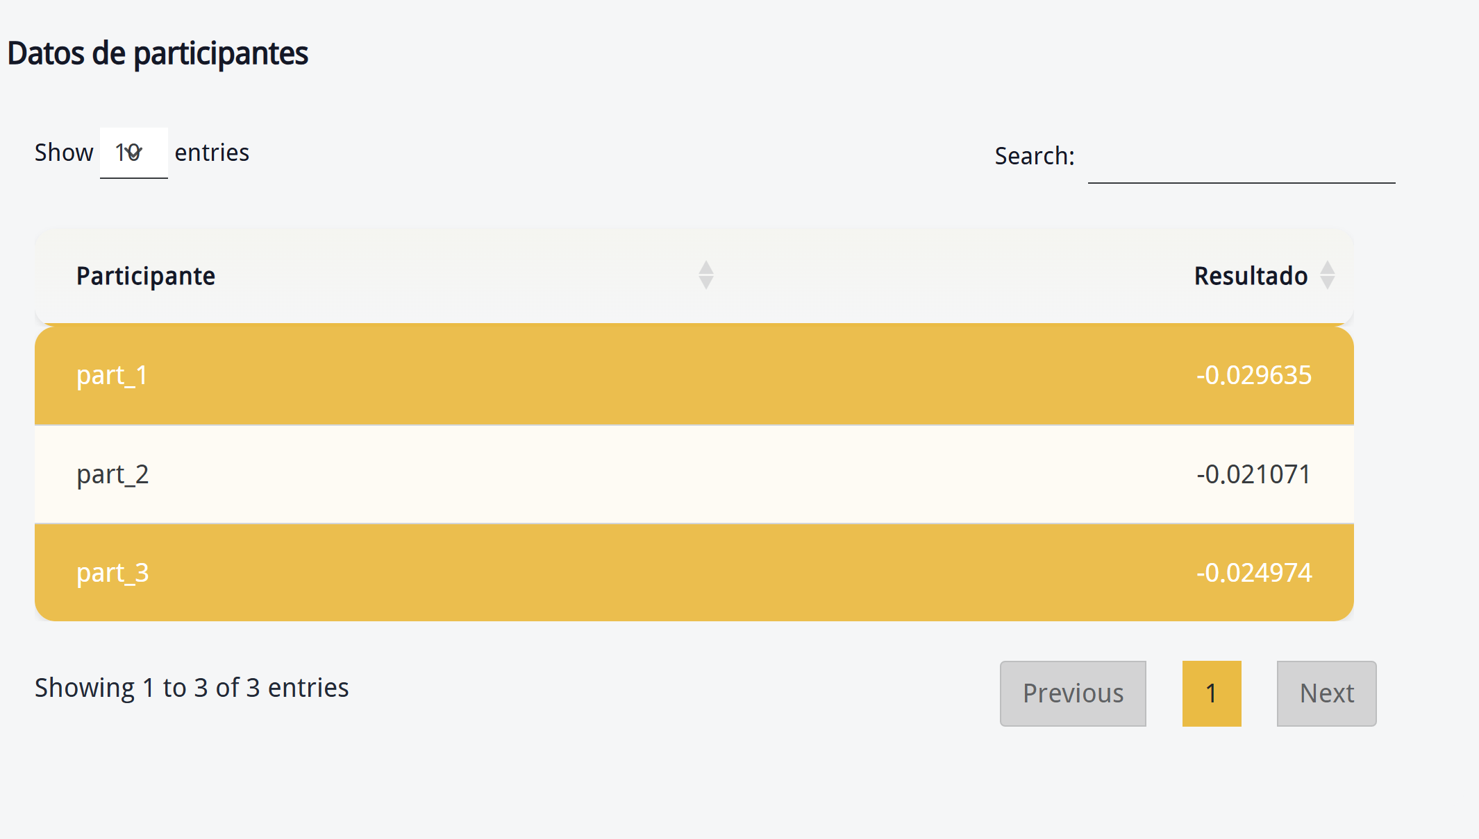

$$\left(x_{i}\right)$$
 | DATOS 1
 |  |  |  |  |  | pollutant,run,level,participant_id,replicate,sample_group,mean_value,sd_value
 | Datos | Desviaciones absolutas |  |  |  | co,corrida_1,0-��mol/mol,part_1,2,1-10,-0.02798398234,0.0282128659
 | -0.029635 | 0.004661 |  |  |  | co,corrida_1,0-��mol/mol,part_1,2,11-20,-0.03293311923,0.02547467387
 | -0.021071 | 0.003903 |  |  |  | co,corrida_1,0-��mol/mol,part_1,2,21-30,-0.0279868326,0.02858429708
 | -0.024974 | 0 |  |  |  | co,corrida_1,0-��mol/mol,part_2,3,1-10,-0.02248920112,0.02831441262
 |  |  |  |  |  | co,corrida_1,0-��mol/mol,part_2,3,11-20,-0.02305893216,0.02921246215
 |  |  |  |  |  | co,corrida_1,0-��mol/mol,part_2,3,21-30,-0.01766607788,0.02881354388
 |  |  |  |  |  | co,corrida_1,0-��mol/mol,part_3,4,1-10,-0.01719943798,0.02811769636
 |  |  |  |  |  | co,corrida_1,0-��mol/mol,part_3,4,11-20,-0.02880004014,0.0286884291
 |  |  |  |  |  | co,corrida_1,0-��mol/mol,part_3,4,21-30,-0.0289212766,0.02854126249
 |  |  |  |  |  | co,corrida_1,0-��mol/mol,ref,1,1-10,-0.02169253312,0.02747572318
Calculo de la mediana | -0.024974 |  |  |  |  | co,corrida_1,0-��mol/mol,ref,1,11-20,-0.01688896026,0.0273778485
Mediana de las diferecias |  | 0.003903
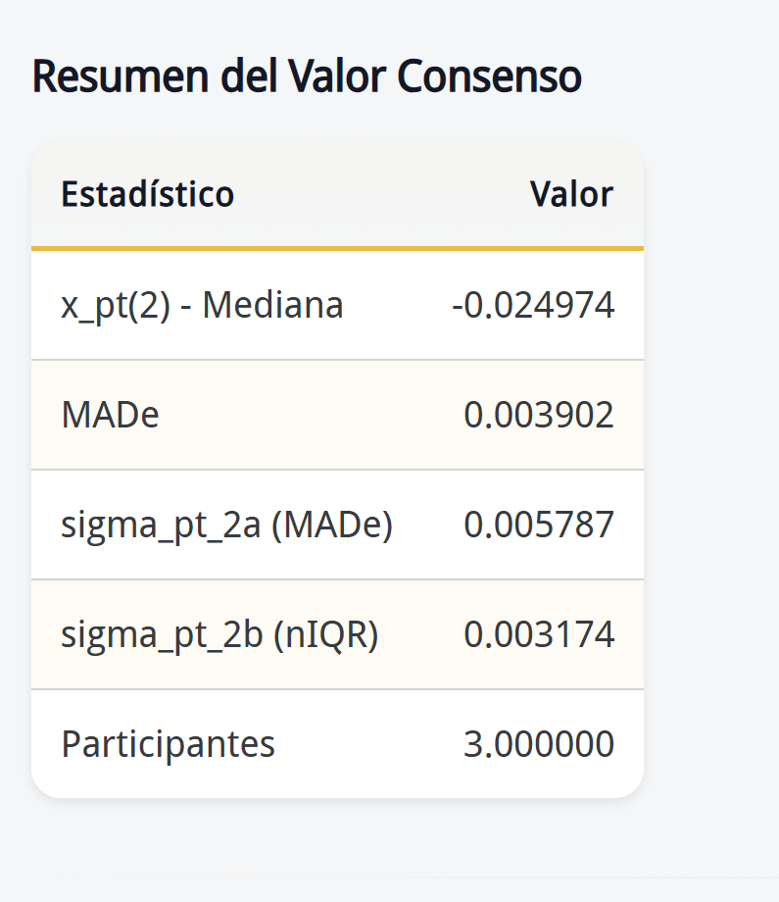
Cálculo de MADe |  | 0.005788149 | sigma pt

Q1 | -0.0273045 | 25% datos
Q3 | -0.0230225 | 75 % datos

RIC | 0.004282
nIRQ | 0.0031742466

